Шапка
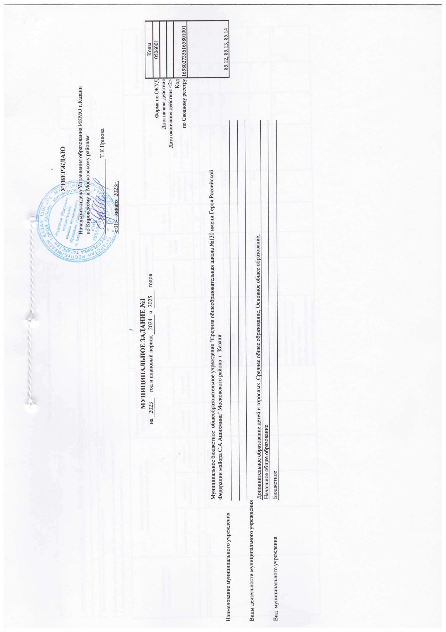

 |  |  |  |  |  |  |  |  |  | УТВЕРЖДАЮ
 |  |  |  |  |  |  |  |  | Руководитель Исполнительного комитета г.Казани

 |  |  |  |  |  |  |  |  |  | _______________ | Р.Г.Гафаров

 |  |  |  |  |  |  |  |  | « _____» ____________________________

 |  |  | МУНИЦИПАЛЬНОЕ ЗАДАНИЕ №1
 |  | на | 2023 | год и плановый период | 2024 | и | 2025 | годов |  |  |  |  | Коды
 |  |  |  |  |  |  |  |  |  |  |  | Форма по ОКУД | 0506001
 |  |  |  |  |  |  |  |  |  |  |  | Дата начала действия
 |  |  |  |  |  |  |  |  |  |  |  | Дата окончания действия <2>
 |  |  |  |  |  |  |  |  |  |  |  | Код | 1658027356165801001
 |  |  |  |  |  |  |  |  |  |  |  | по Сводному реестру
 |  |  |  |  |  |  |  |  |  |  |  |  | 85.12, 85.13, 85.14

Наименование муниципального учреждения | СОШ №130 Московского района

Виды деятельности муниципального учреждения
 | Дополнительное образование детей и взрослых, Среднее общее образование, Основное общее образование,
 | Начальное общее образование
Вид муниципального учреждения | Бюджетное

